GYM-190
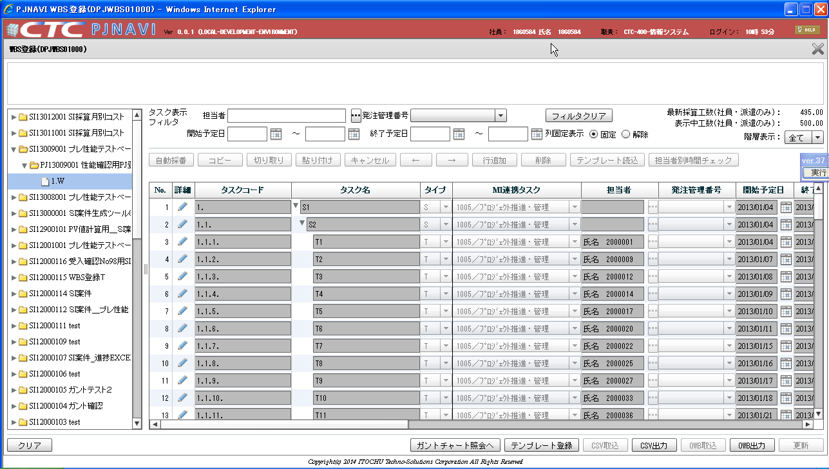
タスク検索画面
検索条件のタスクコードに「.」が入力できない。
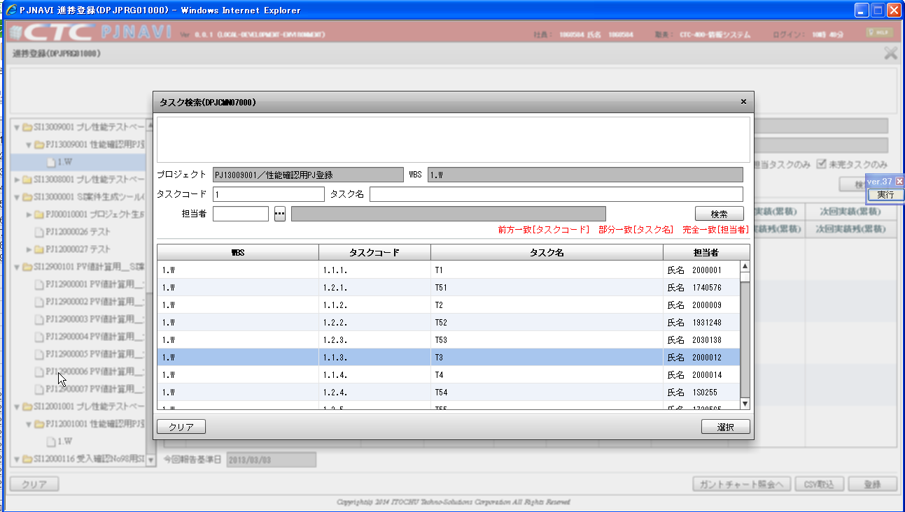

タスク検索画面
検索条件のタスクコードに「.」が入力できない。
※タスクコードはWBS登録画面で自動採番 or 手入力で
「.」が頻繁につく為、タスク検索画面の検索条件でも
タスクコードに「.」が入力できるべきである。

ツリー指定要素が「プロジェクト」で「タスク検索」ラジオボタンを選択した状態で実行ボタンを押下した場合

正しく描画される。 | 正しく描画される。

タスクコードはWBS登録画面で自動採番 or 手入力で「.」が頻繁につく

